Fenología del café caucano
Cauca coffee harvest status | January | February | March | April | May | June | July | August | September | October | November | December | PHENOLOGY: Source: V. Ramirez. (2014). "The fenology of coffee" - A tool to support decision making. Cenicafé
Flowering harvest 1st semester (F1S) - "Mitaca" |  |  |  |  |  |  |  |  | F1S | F1S | F1S |  | Main Stage :(Germination) "Sowing of seed in germinator until it becomes chapola" |  |  |  | 0 - 5 months in almácigo | STATE
Harvest 1st semester |  |  | C1S | C1S | C1S |  |  |  |  |  |  |  | Main Stage 1: (Development of leaves on the main stem) |  |  |  | 12 months | STATE
Flowering harvest 2nd semester (F2S) - "Main Harvest" |  | F2S | F2S | F2S |  |  |  |  |  |  |  |  | Main Stage 2: (Formation of lateral shoots) |  |  |  |  | STATE
Harvest 2nd semester (C2S) |  |  |  |  |  |  |  |  | C2S | C2S | C2S |  | Main Stage 3: (Appearance of the flower organ) |  |  |  |  | STATE
 |  |  |  |  |  |  |  |  |  |  |  |  | Main Stage 4: (Flowering) |  |  |  | Takes 4 to 5 months | STATE
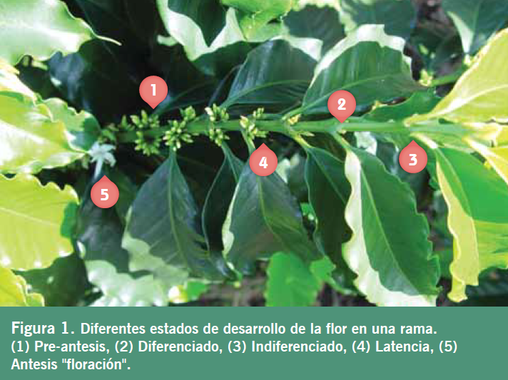
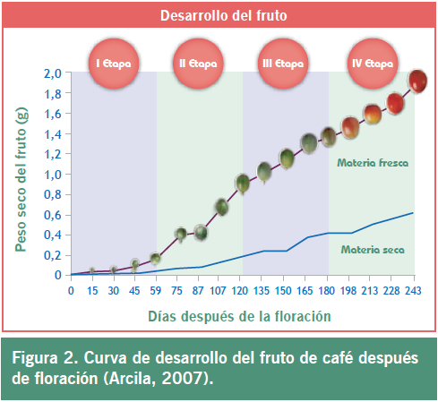
 |  |  |  |  |  |  |  |  |  |  |  |  | Pre-anthesis | Differentiated | Undifferentiated | Latency | Anthesis "Flowering" | Flowering state stages
 |  |  |  |  |  |  |  |  |  |  |  |  | Main Stage 5: (Fruit formation and ripening) |  |  |  | The grain takes 6 to 8 months to ripen | STATE
 |  |  |  |  |  |  |  |  |  |  |  |  | Stage 1 | Stage 2 | Stage 3 | Stage 4 |  | State of grain formation
 |  |  |  |  |  |  |  |  |  |  |  |  | Flowering - 50 days | 50 days - 120 days | 120 days - 180 days | 180 days - 240 days |  | Duration in days
 |  |  |  |  |  |  |  |  |  |  |  |  | Slow growth | Fruit grows accelerated | Fruit completes development and gain weight | Physiologically developed fruit and begins ripening |  | Event
 |  |  |  |  |  |  |  |  |  |  |  |  | Greater demand for water and nutrients from the fruit |  |  |  |  | Plant requirements
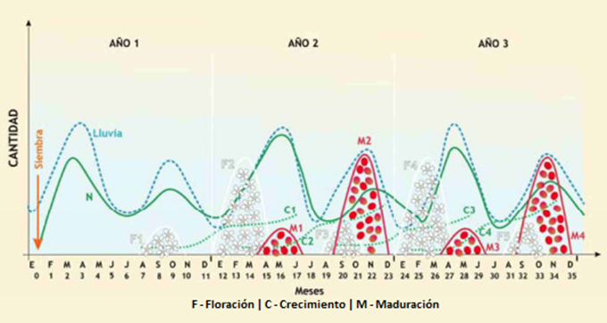

Referencias:
[1] V. Ramirez. (2014). "La fenología del café, una herramienta para apoyar la toma de decisiones". Cenicafé 441 avances técnicos
[2] R. Rendón & C. Montoya. (2015). "Como registrar floraciones en los cafetales". Cenicafé 455 avances técnicos
[3] J. Arcila. (2007). "Crecimiento y desarrollo de la planta de café". Cenicafé

